逻辑+UI
商店系统
总体说明
 | 包含游戏中的商店、商城、充值界面
 | 其余系统对商店有需求时，直接调取此处商店的对应界面
 | 比如公会商店，在公会界面提供入口，打开直接调用此处界面

 | 本文中会提到四种货币： |  | 1. 金币 ： 代表游戏内流通货币
 |  |  | 2. 钻石 ： 代表人民币兑换币
 |  |  | 3. 公会币 ： 代表公会内流通货币
 |  |  | 4. 某玩法币 ： 代表某玩法（该玩法待设计）内流通货币
 | 游戏中四种货币实际对应文案可能有变化。

逻辑+UI

 |  |  |  | 刷新时间 |  | 界面标题 |  | 刷新按钮
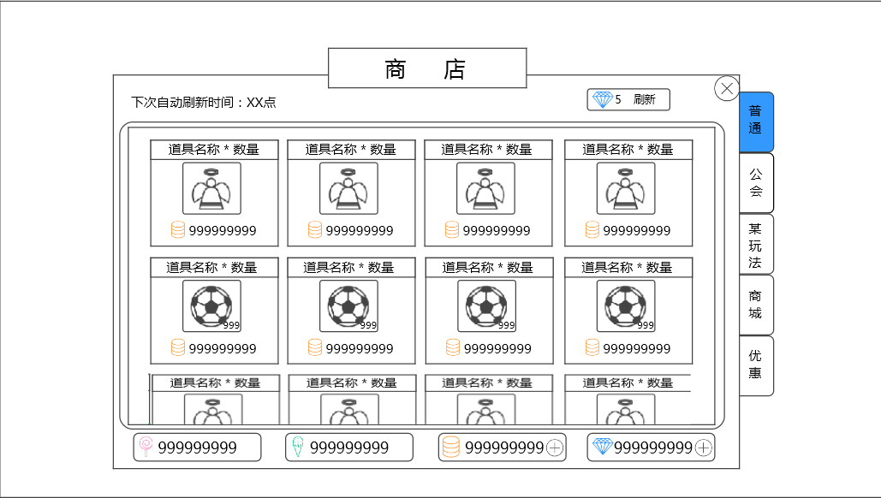

 |  |  |  |  |  |  |  |  |  |  |  | 切页标签

 | 商品展示区

 |  |  |  |  |  | 货币区

 |  | 窗口类型
 |  |  | 一级窗口
 | 多语言 | 界面标题
 |  |  | 商店
 |  | 切页标签
 |  |  | 控件类型
 |  |  |  | 标签页
 |  |  | 显示位置
 |  |  |  | 见示意图
 |  |  | 显示形式
 |  |  |  | 纵向
 |  |  | 出现/隐藏规则
 |  |  |  | 商店界面打开时显示，商店界面关闭后隐藏
 |  | 多语言 | 标签页文案
 |  |  |  | 普通、公会、某玩法（待玩法确定后给文案）、商城、优惠
 |  |  | 标签页操作
 |  |  |  | 默认
 |  |  | 标签页样式
 |  |  |  | 普通 | 待美术设计后回归
 |  |  |  | 按下 | 待美术设计后回归
 |  |  |  | 选中 | 待美术设计后回归
 |  |  | 音效
 |  |  |  | 事件 | 音效资源
 |  |  |  | 点击按钮 | 待定
 |  | 刷新时间
 |  | 多语言 | 显示 “下次自动刷新时间：今日/明日XX：XX”
 |  |  | 其中，XX表示具体几点，使用24小时制，显示数字0到23
 |  |  | 当切页标签=商城 或者 特惠 时，不显示
 |  |  | 刷新规则： 1）界面打开时刷新
 |  |  |  | 2）界面开启过程中，到刷新时间时自动刷新
 |  |  | 字色 | 采用系统默认字色
 |  |  | 字号 | 待定
 |  | 刷新按钮
 |  |  | 控件类型
 |  |  |  | 按钮
 |  |  | 显示位置
 |  |  |  | 见示意图
 |  |  | 出现/隐藏规则
 |  |  |  | 当商店界面切换至切页普通、公会、某玩法时，按钮出现
 |  |  |  | 按钮出现时，当达到最大刷新次数时，按钮变为不可用状态，其余为普通状态
 |  | 多语言 | 按钮文案
 |  |  |  | 钻石图标 消耗钻石数量 刷新

 |  |  | 按钮操作
 |  |  |  | 若已达当日最大玩家可刷新次数，则按钮变为不可用。
 |  |  |  | 若未到达，点击按钮，弹出二级确认窗口
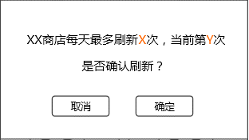
 |  |  |  |  |  |  |  |  | 窗口类型 | 采用UI通用逻辑的确认窗口

 |  |  |  |  |  |  |  |  | 显示文案 | XX商店每天最多刷新X次，当前第Y次
 |  |  |  |  |  |  |  |  | 多语言 |  | 是否确认刷新？

 |  |  |  |  |  |  |  |  |  | 其中，XX代表商店名称，可取“普通”、“公会”、”某玩法“
 |  |  |  |  |  |  |  |  |  | X代表该商店可刷新的最大次数，Y代表当前为第几次刷新
 |  |  |  |  |  |  |  |  |  | X与Y使用区别系统字色的颜色显示，颜色待定

 |  |  |  |  |  |  |  |  | 确定按钮 | 样式如左图，按钮上显示 “钻石图标 消耗钻石数量 刷新”

 |  |  |  | 点击”取消“，关闭二级；
 |  |  |  | 点击”确定“，检测玩家钻石是否足够支付，若足够，则刷新对应切页的商店出售道具，同时扣除对应数量的钻石。
 |  |  |  | 若不足以支付，则弹出钻石充值二级确认框。 |  |  |  |  |  | 钻石充值二级确认框快速通道

 |  |  | 按钮样式
 |  |  |  | 普通 | 待美术设计后回归
 |  |  |  | 按下 | 待美术设计后回归
 |  |  |  | 不可用 | 待美术设计后回归
 |  |  | 音效
 |  |  |  | 事件 | 音效资源
 |  |  |  | 点击按钮 | 待定
 |  | 商品展示区
 |  |  | 单个道具的显示样式1（不适用于切页商城和特惠）
 |  |  |  |  | 道具名称*数量
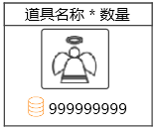

 |  |  |  |  |  |  | 道具icon

 |  |  |  |  | 购买消耗

 |  |  |  | 道具名称*数量
 |  |  |  | 多语言 | 显示 “装备名称*对应道具数量”
 |  |  |  |  | 若出售道具数量为1，则不显示”*对应道具数量“，仅显示”道具名称“
 |  |  |  |  | 居中显示
 |  |  |  |  | 字色 | 若道具存在品质信息，则根据道具的品质显示对应颜色，否则利用系统默认字色
 |  |  |  |  | 字号 | 待定
 |  |  |  |  | 装备名称读取Item表格的“name”字段，Item表格见《道具基础逻辑》的切页“配置表结构”
 |  |  |  |  | 特殊情况
 |  |  |  |  |  | 1）若当前显示的道具为宠物装备，则道具名称位置显示”装备名称 · 装备类型“
 |  |  |  |  |  | 装备类型的字色跟随装备品质
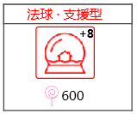
 |  |  |  |  |  | 示例

 |  |  |  | 道具icon
 |  |  |  |  | 显示道具的icon
 |  |  |  |  | 符合道具icon通用样式规则，区别在于此处icon不显示道具堆叠信息
 |  |  |  | 购买消耗
 |  |  |  |  | 显示”货币图标 货币数量“
 |  |  |  |  | 根据该道具出售商店货币和对应数量显示
 |  |  |  |  | 出售商店货币读取Item表格的“buyType”字段，对应数量读取Item表格的”buyPrice“字段，Item表格见《道具基础逻辑》的切页“配置表结构”
 |  |  |  |  | 若出售道具数量大于1，则此处显示的货币数量需为对应数量的总需求货币量
 |  |  |  |  | 当玩家已购买此物品，则变为“已购买”样式。
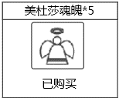
 |  |  |  |  | 示例

 |  |  |  | 点击响应逻辑
 |  |  |  |  | 图标整体响应点击
 |  |  |  |  | 点击图标，弹出购买确认界面

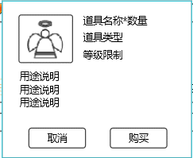
 |  |  |  |  | 道具icon |  |  |  |  |  | 道具名称*数量
 |  |  |  |  |  |  |  |  |  |  | 道具类型
 |  |  |  |  |  |  |  |  |  |  | 等级限制

 |  |  |  |  | 用途说明

 |  |  |  |  | 取消按钮 |  |  |  |  |  | 购买按钮

 |  |  |  |  |  | 道具icon | 显示道具的icon
 |  |  |  |  |  |  | 符合道具icon通用样式规则，区别在于此处icon不显示道具堆叠信息
 |  |  |  |  | 多语言 | 道具名称*数量
 |  |  |  |  |  |  | 显示 “装备名称*对应道具数量”
 |  |  |  |  |  |  | 若出售道具数量为1，则不显示”*对应道具数量“，仅显示”道具名称“
 |  |  |  |  |  |  | 字色 | 若道具存在品质信息，则根据道具的品质显示对应颜色，否则利用系统默认字色
 |  |  |  |  |  |  | 字号 | 待定
 |  |  |  |  | 多语言 | 道具类型
 |  |  |  |  |  |  | 显示道具类型
 |  |  |  |  |  |  | 1）若道具为装备，则显示装备类型
 |  |  |  |  |  |  | 装备类型通过Item表格的道具类型type=equip的子类型
 |  |  |  |  |  |  | 2）若道具为非道具，则显示道具类型
 |  |  |  |  |  |  | 道具类型通过Item表格的道具类型type=equip读取
 |  |  |  |  |  |  | 字色 | 系统默认字色
 |  |  |  |  |  |  | 字号 | 同“道具名称*数量”
 |  |  |  |  | 多语言 | 等级限制
 |  |  |  |  |  |  | 当前装备限制的玩家使用等级下限，显示”等级限制：Lv等级数值“
 |  |  |  |  |  |  | 等级数值为1~99
 |  |  |  |  |  |  | 装备名称读取Item表格的“minLevel ”字段，Item表格见《道具基础逻辑》的切页“配置表结构”
 |  |  |  |  |  |  | 若道具存在等级限制怎显示此条，否则不显示
 |  |  |  |  |  |  | 字色 | 系统默认字色，若玩家等级小于限制等级，则等级数值红色显示
 |  |  |  |  |  |  | 字号 | 同“道具名称*数量”
 |  |  |  |  | 多语言 | 用途说明
 |  |  |  |  |  |  | 提示该道具用途
 |  |  |  |  |  |  | 最多显示3行，每行最大显示字数为10
 |  |  |  |  |  |  | 装备名称读取Item表格的“tips ”字段，Item表格见《道具基础逻辑》的切页“配置表结构”
 |  |  |  |  |  |  | 字色 | 系统默认字色
 |  |  |  |  |  |  | 字号 | 同“道具名称*数量”
 |  |  |  |  |  | 取消按钮
 |  |  |  |  |  |  | 控件类型
 |  |  |  |  |  |  |  | 按钮
 |  |  |  |  |  |  | 显示位置
 |  |  |  |  |  |  |  | 见示意图
 |  |  |  |  |  |  | 出现/隐藏规则
 |  |  |  |  |  |  |  | 当购买确认界面出现时显示
 |  |  |  |  |  |  | 按钮文案
 |  |  |  |  |  |  |  | 取消
 |  |  |  |  |  |  | 按钮操作
 |  |  |  |  |  |  |  | 点击按钮，取消购买，购买确认界面关闭
 |  |  |  |  |  |  | 按钮样式
 |  |  |  |  |  |  |  | 普通 | 待美术设计后回归
 |  |  |  |  |  |  |  | 按下 | 待美术设计后回归
 |  |  |  |  |  |  |  | 不可用 | 待美术设计后回归
 |  |  |  |  |  |  | 音效
 |  |  |  |  |  |  |  | 事件 | 音效资源
 |  |  |  |  |  |  |  | 点击按钮 | 待定
 |  |  |  |  |  | 购买按钮
 |  |  |  |  |  |  | 控件类型
 |  |  |  |  |  |  |  | 按钮
 |  |  |  |  |  |  | 显示位置
 |  |  |  |  |  |  |  | 见示意图
 |  |  |  |  |  |  | 出现/隐藏规则
 |  |  |  |  |  |  |  | 当购买确认界面出现时显示
 |  |  |  |  |  |  |  | 当玩家持有的货币不足以购买时，按钮变为不可用状态：此条仅适用于公会商店和某玩法商店
 |  |  |  |  |  |  | 按钮文案
 |  |  |  |  |  |  |  | 购买
 |  |  |  |  |  |  | 按钮操作
 |  |  |  |  |  |  |  | 点击按钮，检测玩家持有货币是否足够支付，若足够，则购买成功，扣除对应货币，获得对应物品，弹出提示信息shop_record_001，单个道具显示样式处的“购买消耗”位置变更为“已购买”样式。
 |  |  |  |  |  |  |  | 若不足，根据不足的货币种类进行处理：
 |  |  |  |  |  |  |  | 1）若钻石不足，弹出钻石充值二级确认框
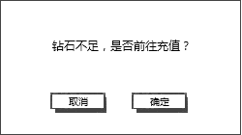
 |  |  |  |  |  |  |  |  |  |  |  | 窗口类型 | 采用UI通用逻辑的确认窗口

 |  |  |  |  |  |  |  |  |  |  |  | 显示文案 | 钻石不足，是否前往充值？
 |  |  |  |  |  |  |  |  |  |  |  | 多语言

 |  |  |  |  |  |  |  | 点击取消，关闭二级，购买操作取消；
 |  |  |  |  |  |  |  | 点击确定，打开商城界面（即切页标签切换到”商城“）。
 |  |  |  |  |  |  |  | 2）若金币不足，弹出钻石兑换金币界面。
 |  |  |  |  |  |  | 按钮样式
 |  |  |  |  |  |  |  | 普通 | 待美术设计后回归
 |  |  |  |  |  |  |  | 按下 | 待美术设计后回归
 |  |  |  |  |  |  |  | 不可用 | 待美术设计后回归
 |  |  |  |  |  |  | 音效
 |  |  |  |  |  |  |  | 事件 | 音效资源
 |  |  |  |  |  |  |  | 点击按钮 | 待定

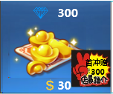
 |  |  | 单个道具的显示样式2（适用于切页商城）
 |  |  |  |  |  |  | 钻石

 |  |  |  |  |  |  | 钻石图

 |  |  |  |  |  |  | 首冲额外赠送图

 |  |  |  |  | 消耗的真钱

 |  |  |  | 钻石
 |  |  |  |  | 显示 “钻石图标 钻石数量”
 |  |  |  |  | 字色 | 待定
 |  |  |  |  | 字号 | 待定
 |  |  |  | 钻石图
 |  |  |  |  | 根据出售钻石量的不同，显示不同的钻石图
 |  |  |  |  | 需求呈现越来越多的感觉
 |  |  |  |  | 类似效果

 |  |  |  |  | 具体会出售的钻石档位待定
 |  |  |  | 首冲额外赠送图
 |  |  |  |  | 包括底图+底图上的文字
 |  |  |  |  | 文字内容： | 首冲赠XXX
 |  |  |  |  |  | XXX是指额外赠送的钻石数量
 |  |  |  |  | 该图仅在该档位未被玩家购买过时显示，当玩家购买一次后，该图标不再显示
 |  |  |  |  | 具体各档位赠送的钻石数量待定
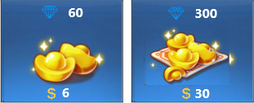
 |  |  |  |  | 未购买过 |  |  |  |  | 买过一次后

 |  |  |  | 消耗的真钱
 |  |  |  |  | 显示 “真钱图标 真钱数量”
 |  |  |  |  | 真钱图标 | 国际服就是美元的图标
 |  |  |  |  |  | 国服就是人民币的图标
 |  |  |  |  | 真钱数量 | 购买对应钻石所需的真钱数量
 |  |  |  |  | 具体各档位需要的真钱数量待定
 |  |  |  | 点击响应逻辑
 |  |  |  |  | 图标整体响应点击
 |  |  |  |  | 点击图标，弹出钻石购买确认界面
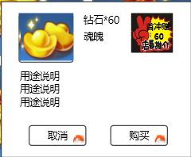

 |  |  |  |  | 钻石图标 |  |  |  |  | 首冲标示

 |  |  |  |  |  | 该界面与上一种情况中的购买确认界面的区别包括：
 |  |  |  |  |  | 1. 钻石图标
 |  |  |  |  |  |  | 此处根据购买档位的钻石图显示对应钻石图标
 |  |  |  |  |  | 2. 首冲标示
 |  |  |  |  |  |  | 该图标复用“首冲额外赠送图即可”
 |  |  |  |  |  |  | 该图仅在该档位未被玩家购买过时显示，当玩家购买一次后，该图标不再显示
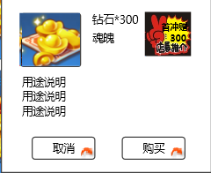
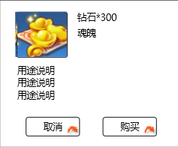
 |  |  |  |  |  |  | 未购买过 |  |  |  | 买过一次后

 |  |  |  |  |  | 3. 购买按钮
 |  |  |  |  |  |  | 控件类型
 |  |  |  |  |  |  |  | 按钮
 |  |  |  |  |  |  | 显示位置
 |  |  |  |  |  |  |  | 见示意图
 |  |  |  |  |  |  | 出现/隐藏规则
 |  |  |  |  |  |  |  | 当钻石购买确认界面出现时显示
 |  |  |  |  |  |  |  | 当玩家已购买月卡且未失效时，按钮变为不可用状态
 |  |  |  |  |  |  | 按钮文案
 |  |  |  |  |  |  |  | 未购买时 | 购买
 |  |  |  |  |  |  |  | 已购买且未失效时 |  | 已购买
 |  |  |  |  |  |  | 按钮操作
 |  |  |  |  |  |  |  | 点击按钮，进入手机扣费流程，若扣费成功，则弹出提示信息shop_record_002，增加对应数量的钻石。
 |  |  |  |  |  |  |  | 若扣费失败，则进入手机充值流程，完成充值后或者其他原因，回到游戏，游戏显示离开前的界面。
 |  |  |  |  |  |  | 按钮样式
 |  |  |  |  |  |  |  | 普通 | 待美术设计后回归
 |  |  |  |  |  |  |  | 按下 | 待美术设计后回归
 |  |  |  |  |  |  |  | 不可用 | 待美术设计后回归
 |  |  |  |  |  |  | 音效
 |  |  |  |  |  |  |  | 事件 | 音效资源
 |  |  |  |  |  |  |  | 点击按钮 | 待定

 |  |  | 单个道具的显示样式1和单个道具的显示样式2的相关规则
 |  |  |  | 显示规则
 |  |  |  |  | 完整显示两行，每行四个
 |  |  |  |  | 若多于两行，则第三行显示一部分即可
 |  |  |  | 操作规则
 |  |  |  |  | 多余两行时，通过向下滑动查看更多的内容

 |  |  | 单个道具的显示样式3（适用于切页特惠）
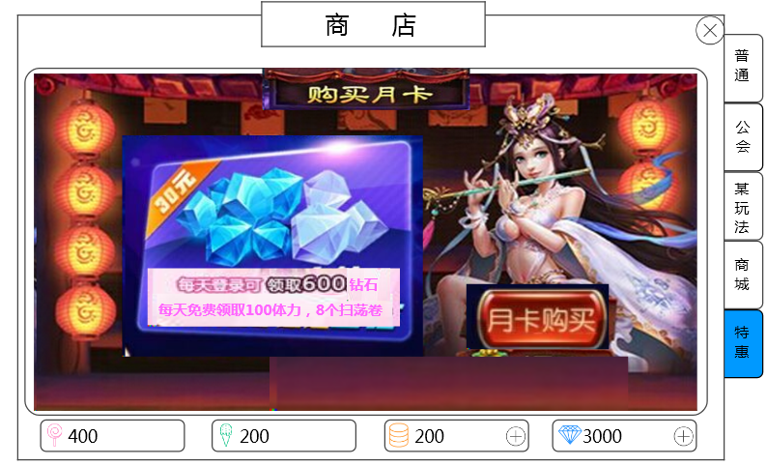

 |  |  | 月卡大标题

 |  |  | 月卡价格

 |  |  | 配图

 |  |  |  |  |  |  | 月卡优惠内容 |  | 提示信息 |  | 购买按钮

 |  |  |  |  | 整个界面是一张融合的配图，图需要包含的信息有：
 |  |  |  |  |  | 1, 月卡大标题 |  | 购买月卡
 |  |  |  |  |  | 2. 月卡优惠内容 |  | 具体内容待定
 |  |  |  |  |  | 3. 月卡价格 |  | 具体价格待定
 |  |  |  |  | 提示信息
 |  |  |  |  |  | 显示内容 “特权剩余时间：XX天”
 |  |  |  |  |  | 当玩家购买月卡之后，才会显示
 |  |  |  |  |  | XX代表月卡剩余的有效时间，按天计算，每天12点刷新，减少一天。刚购买时，显示30（也就是月卡30天有效）
 |  |  |  |  |  | 字色 | 待定
 |  |  |  |  |  | 字号 | 待定
 |  |  |  |  | 购买按钮
 |  |  |  |  |  | 控件类型
 |  |  |  |  |  |  | 按钮
 |  |  |  |  |  | 显示位置
 |  |  |  |  |  |  | 待定
 |  |  |  |  |  | 出现/隐藏规则
 |  |  |  |  |  |  | 当特惠界面出现时显示
 |  |  |  |  |  | 按钮文案
 |  |  |  |  |  |  | 月卡购买
 |  |  |  |  |  | 按钮操作
 |  |  |  |  |  |  | 点击按钮，进入手机扣费流程，若扣费成功，则弹出提示信息shop_record_002，同时下方出现提示信息，购买按钮文案变为“已购买”。
 |  |  |  |  |  |  | 每天的奖励通过系统邮件发放，调用系统邮件mail_shop_001。
 |  |  |  |  |  |  | 若扣费失败，则进入手机充值流程，完成充值后或者其他原因，回到游戏，游戏显示离开前的界面。
 |  |  |  |  |  | 按钮样式
 |  |  |  |  |  |  | 普通 | 待美术设计后回归
 |  |  |  |  |  |  | 按下 | 待美术设计后回归
 |  |  |  |  |  |  | 不可用 | 待美术设计后回归
 |  |  |  |  |  | 音效
 |  |  |  |  |  |  | 事件 | 音效资源
 |  |  |  |  |  |  | 点击按钮 | 待定

 |  | 货币区

 |  |  |  |  |  |  |  | 增加按钮 |  | 增加按钮

 |  |  | 从左至右依次为公会币、某玩法币、金币、钻石
 |  |  | 公会币和某玩法币显示： |  | 货币图标 玩家持有数量
 |  |  |  |  | 字色 | 系统默认字色
 |  |  |  |  | 字号 | 待定
 |  |  | 金币和钻石显示： |  | 货币图标 玩家持有数量 增加按钮
 |  |  |  |  | 字色 | 系统默认字色
 |  |  |  |  | 字号 | 同公会币
 |  |  | 增加按钮
 |  |  |  | 控件类型
 |  |  |  |  | 按钮
 |  |  |  | 显示位置
 |  |  |  |  | 见示意图
 |  |  |  | 出现/隐藏规则
 |  |  |  |  | 当商店界面出现时显示
 |  |  |  | 按钮文案
 |  |  |  |  | 无
 |  |  |  | 按钮操作
 |  |  |  |  | 当为金币的增加按钮，点击按钮，在当前界面上打开钻石兑换金币界面。
 |  |  |  |  | 当为钻石的增加按钮，点击按钮，界面切换为商城界面（即切页标签切换到”商城“）。
 |  |  |  | 按钮样式
 |  |  |  |  | 普通 | 待美术设计后回归
 |  |  |  |  | 按下 | 待美术设计后回归
 |  |  |  |  | 不可用 | 待美术设计后回归
 |  |  |  | 音效
 |  |  |  |  | 事件 | 音效资源
 |  |  |  |  | 点击按钮 | 待定

 |  | 商店出售商品逻辑
 |  |  | 每个商店出售的商品构成：固定出售商品+随机出售商品（其中任一一项可为空，但不能两者都为空）
 |  |  | 固定出售商品是指玩家刷新商店或者商店自动刷新时，此类商品会被固定刷新出来；
 |  |  | 随机出售商品是指玩家刷新商店或者商店自动刷新时，此类商品根据配置随机刷新一个出来。
 |  |  | 商店配置见切页“配置结构”
 |  |  | 假设某商店在玩家某等级段，在固定出售商品处配置了A，B，C，在随机出售商品处配置了[a,b,c],[d,e],[f,g,h]
 |  |  | 则代表每次刷新商店，总共会刷新出6个商品，其中商品A，B，C一定会被刷新出来，其余三个商品从各个组里随机一个，比如随机结果是b,e,h
 |  |  | 然后将6个商品随机分配到商店的6个商品格子中即可，填充商店格子时，从第一排开始，从左到右依次填充

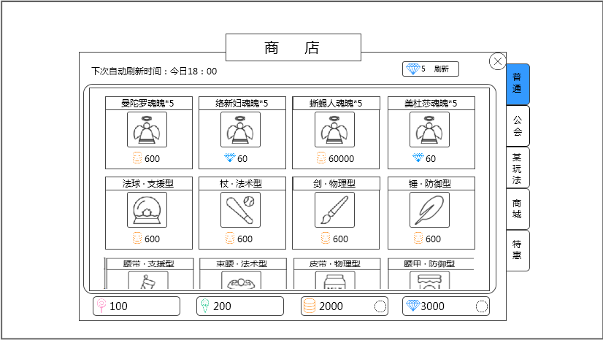
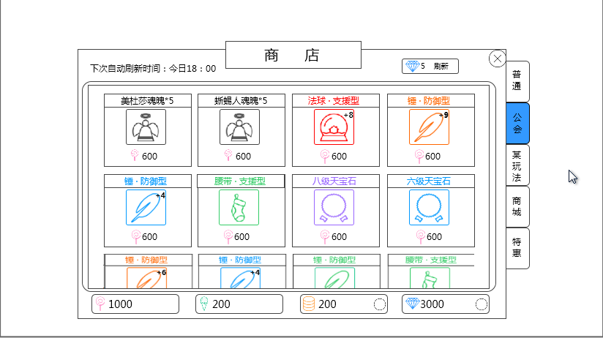
 |  | 界面效果实例
 |  |  | 普通商店 |  |  |  |  |  |  |  |  |  | 公会商店

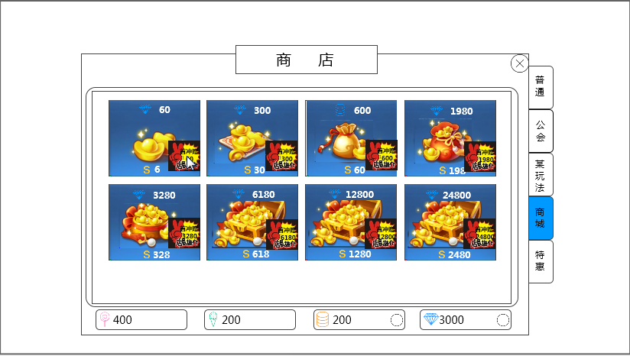
 |  |  | 商城 |  |  |  |  |  |  |  |  |  | 特惠

钻石兑换金币界面
钻石兑换金币界面
总体说明
 | 游戏中需要调取钻石兑换金币的界面时，统一使用该界面

逻辑+UI
 | 当玩家唤出此界面时，仍有可购买的次数时显示如下界面：
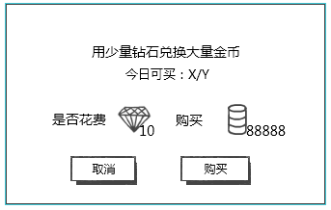

 |  |  |  |  |  | 提示信息

 |  |  |  |  |  | 兑换信息

 |  | 取消按钮 |  | 购买按钮

 | 窗口类型
 |  | 采用UI通用逻辑的确认窗口
 | 显示位置
 |  | 屏幕中央
 | 提示信息
 |  | 显示： | 用少量钻石兑换大量金币
 |  |  | 今日可买：X/Y
 |  | 其中，X代表玩家可购买的次数，Y代表玩家可以购买的最大次数
 |  | 字色 | 系统默认字色，其中X为降为0时红色显示
 |  | 实际每日可购买最大次数待定
 | 兑换信息
 |  | 显示：

 |  |  |  | 钻石图标 | 金币图标
 |  |  | 图标右下角标注数量
 |  | 实际兑换比例待定
 | 取消按钮
 |  | 通用逻辑
 | 购买按钮
 |  | 控件类型
 |  |  | 按钮
 |  | 显示位置
 |  |  | 见示意图
 |  | 出现/隐藏规则
 |  |  | 当钻石兑换金币界面出现时且仍有可购买次数时显示
 |  | 按钮文案
 |  |  | 购买
 |  | 按钮操作
 |  |  | 点击按钮，购买成功并弹出提示信息shop_record_002，玩家钻石和金币进行对应数量的变更，界面关闭。
 |  | 按钮样式
 |  |  | 普通 | 待美术设计后回归
 |  |  | 按下 | 待美术设计后回归
 |  |  | 不可用 | 待美术设计后回归
 |  | 音效
 |  |  | 事件 | 音效资源
 |  |  | 点击按钮 | 待定

 | 当玩家唤出此界面时，没有可购买的次数时显示如下界面：
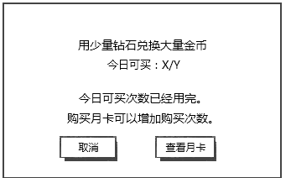

 | 与上一个界面相比，区别在于：
 |  | 1. 兑换信息显示内容变化
 |  |  | 变更为： | 今日可买次数已经用完。
 |  |  |  | 购买月卡可以增加购买次数。

 |  | 2. 购买按钮变更为查看月卡按钮
 |  | 查看月卡按钮
 |  |  | 控件类型
 |  |  |  | 按钮
 |  |  | 显示位置
 |  |  |  | 见示意图
 |  |  | 出现/隐藏规则
 |  |  |  | 当钻石兑换金币界面出现时且没有可购买次数显示
 |  |  | 按钮文案
 |  |  |  | 查看月卡
 |  |  | 按钮操作
 |  |  |  | 点击按钮，打开特惠界面（即切页标签1切换到”特惠“），该界面关闭。
 |  |  | 按钮样式
 |  |  |  | 普通 | 待美术设计后回归
 |  |  |  | 按下 | 待美术设计后回归
 |  |  |  | 不可用 | 待美术设计后回归
 |  |  | 音效
 |  |  |  | 事件 | 音效资源
 |  |  |  | 点击按钮 | 待定

